상품제안서
송월 우산선물세트(카운테스마라 3단폰지 1+라인체크2) s | 상품코드: F10726

 |  |  |  |  |  |  | 02-412-0044 | www.easy1.co.kr
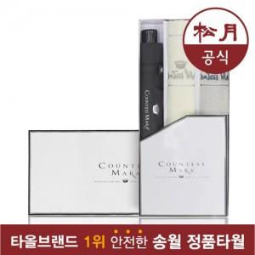

【상세/제작정보】 | 원단 인쇄의 경우 판비 50000원 별도입니다.

【인쇄/포장옵션】 | 실크, 자수 / 포장불가능

【공급단가】 | 수량 | 50~ | 100~ | 500~ | 1,000~ | 2,000~
*VAT별도 | 단가 | 18,930원 | 17,940원 | 17,250원 | 16,560원 | 16,140원

【상품 URL】 | https://dev.easy1.co.kr:443/src/goods_detail.php?gdno=10726

